сводная таблица 3
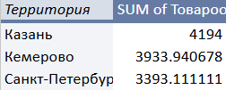
ТОП-3

сводная таблица 4
Динамика товарооборота по неделям

